1G
(1G) 2024年02月 素板生産推進課月報

進行中項目： |  | 預計完成日 | 已結案項目：
1.工事/定修安全管理協力 |  |  | ①1月份工事日安全巡檢 6 回、定修安全巡檢 2回、特別安全強化巡檢 4回。
① | 工事/定修安全巡檢 | 持續進行 | 單位別 | 缺失(件) | 改善(件) | 完成度(%) | 備註
② | 特殊工事安全管理協力(CF溫修安全KY教育及巡檢) | 持續進行 | 素一 | 1 | 1 | 100% | 1/11、1/22
 |  |  | 素二 | 2 | 2 | 100% | 1/10、1/17
 |  |  | 素三 | 2 | 2 | 100% | 1/9、1/18
 |  |  | 素四 | 1 | 1 | 100% | 1/9、1/24
 |  |  | ②1月份CF溫修KY教育實施濟(共6回)&巡檢實施濟(共4回/0件缺失)

2.職安衛年度活動計畫推展 |  |  | 2.職安衛年度活動計畫推展
① | 自動檢查計畫實施 | 持續進行 | ① | 1/3 自動檢查計畫實施濟-檢查項目包含個人防護具/電動拖板車外充機
② | 年度職安衛計畫表作成提出 | 2024-01-10 | ② | 1/10 年度計畫表確立及提出 & 1/15 社內關係上長審閱用印濟

3.部內自主安全活動 |  |  | 3.部內自主安全活動
① | 每月安全主題教育 | 持續進行 | ① | 1/16 春安宣導教育作成-發布各課宣導、1/19 小火預防宣導簡報
② | 窯區環測資料整理及進度確認 | 持續進行 | ② | 1/18 窯區環測資料整理及進度確認濟(全窯全部實施濟
③ | 安全強化活動(現場環境濕滑、段差點檢) | 2024-01-31 | ③ | 1/10現場濕滑區域巡檢實施濟(指摘缺失3件 & 1/30改善對應濟)

4.定例會議及活動 |  |  | 4.定例會議及活動
① | 課安會議宣導及紀錄彙整 | 持續進行 | ① | 1/4 45K會議實施濟 & 1/30 1月份課安早會宣導實施濟
② | 45K/14K/50K活動推展 | 持續進行 | ② | 1/23 製一部45K安全交流會實施濟
③ | COLD安全活動 | 持續進行 | ③ | 1/26 COLD TAS 安全溝通交流會議實施濟

5.事例再發預防 |  |  | 5.事例再發預防
① | 事例情報宣導提醒 | 持續進行 | ① | 早會事例情報宣導提醒(共15回)
 |  | 持續進行 |  | 1/3 2023.12.19 AETW 發生 LPG鋼瓶氣體洩漏事件
 |  |  |  | 1/5 1/2 於KTC發生在食堂內部調理室準備餐點時滑倒
 |  |  |  | 1/8 用壓力機進行鋼鐵的切割與焊接的熱加工，鋼鐵的切割與焊接有殘留餘燼引發小火。
 |  |  |  | 1/9 1/8 02:40左右，CF窯三交代發現1.5F D/O有小火事故，人員、設備損傷無
 |  |  |  | 1/9 1/7 00:30左右FAB3 基板加工課人員手腕割傷事件(右腕切創傷（2㎝）)
 |  |  |  | 1/10 1/8 操作員要移動到其他場所時，腳被空棧板絆倒，導致向前跌倒造成右手腕瘀傷。
 |  |  |  | 1/15 1/12 14:00 CF包裝 進行G8玻璃選別，玻璃廃棄作業時左手背割傷災害發生
 |  |  |  | 1/17 1/15JK倉庫進行G8素板出荷準備作業、堆高機搬運時牙叉碰撞到玻璃破損事故
 |  |  |  | 1/19 1/18 CF LEHR HEATER 外蓋復歸作業，外蓋接觸到結線地落發生，設備跳脫的虛驚
 |  |  |  | 1/22 受災者蹲低身子要將地面深處的碎玻璃掃出，站起身時右腳滑倒，右側腹撞到鋼材。
 |  |  |  | 1/23 Bath seal材混合場準備，將seal材(Refracall)(重15㎏左右)拿起時感覺到腰痛。
 |  |  |  | 1/23 作業者步行前往熱油加熱區的保養區域，自己的腳沒踩好，導致頭部撞到。
 |  |  |  | 1/23 01/19 ADCH發生人員穿越通道上堆放的雜物時，發生跌倒災害
 |  |  |  | 1/23 1/22 ADT台南工廠使用美工刀固定鐵尺未注意到手指位置導致切割傷
 |  |  |  | 1/24 12/22 AMGT人員進行皮帶更換，FAN帶動成慣性運轉，手指被皮帶捲入夾傷拇指。

② | 事例橫展開調查對應 |  | ② | 事例橫展開調查對應
 |  |  |  | 1/10 聯絡各窯防護用具配戴標準書橫展開，後續追蹤進度。
 |  |  |  | 窯爐高溫盛接盤增設、窯區防炎SHEET巡檢及對策、現場小火預防強化巡檢對策
 |  |  |  | 1/16 窯區周圍可燃物放置管制區制定，預計1/31管制區規範定案
6.安全改善活動 |  |  | 6.安全改善活動
① | 圓木棒材質變更測試 | 2024-02-07 | ① | 1/2 COLD ROLL掃除圓木棒材質變更測試，發注完成，1月E交貨後安排測試。
② | 濕滑區域防滑對策橫展開 | 2024-02-29 | ② | J/K窯於BCF潮濕區域設置"止滑地墊"發注，規範行走路線及注意要點。
③ | COLD TRF安全柵欄增設案 | 2024-04-30 | ③ | 1/26 CF TRF角鋼交貨，各窯陸續交貨組裝設置，最終是欄杆增設。

7.其他推展活動事項 |  |  | 7.其他推展活動事項
① | AGC災害事故虛驚履歷建構 | 持續進行 | ① | 安全事例分析資料庫登錄新增13件(包含ADT 6件 AGC 10件)
 |  |  |  | 1/7 ADT TN03踩踏台階時滑倒，右腕切創僅傷
 |  |  |  | 1/8 ADT CF窯1.5F D/O有小火事故虛驚
 |  |  |  | 1/12 ADT CF COLD G8玻璃選別，玻璃廃棄時左手背割刺微傷
 |  |  |  | 1/18 ADT CF 外蓋復歸作業，外蓋接觸到結線地落發生虛驚
 |  |  |  | 1/15 ADT JK倉庫進行G8素板出荷準備、堆高機搬運時牙叉碰撞玻璃破損事故
 |  |  |  | 1/22 ADT 台南工廠使用美工刀固定鐵尺未注意到手指位置導致切割僅傷

2024年2月份預定作業項目 |  |  | 橫展開/效率提升/CD實績：
＊工事/定修安全巡檢 |  |  | 無特別事項
＊職安衛年度活動計畫推展
＊部內自主安全活動
＊定例會議及活動
＊事例再發預防
＊安全改善活動推展
＊其他推展活動事項 |  |  | 工程變更：
 |  |  | 日付 | 区分 | 內 容 |  |  | 分類 | 狀態

Comment：
CF溫修工事相關安全管理活動運作及盜難監視作業協力於1/25結束

2G
(2G) 2024年 2月 生産推進課月報

進行中項目： |  |  |  | 預計完成日 | 已結案項目：

※重點摘錄 |  |  |  |  | 1. EF Drip 800/1200um判定規格緩和判定變更切替 |  |  | → | 完了 | 嘉彬 | 100%
1. 製一部情報可視化推進 |  | → | 繼續 | 東洋 | 2. EF Dross識別提升 新規#398#399裏GATE導入 |  |  | → | 完了 | 嘉彬 | 100%
因社內預計於2024年2月部課長會議資料Tableau化,相關生產資料需可自動上傳 |  |  |  |  | 3. JF/KF TOM Delta自動判定採用開始切替 |  |  | → | 完了 | 嘉彬 | 100%
DataLake資料庫,因製造一部相關資料高達70%為EXCEL檔案,需透過Python程式自動上傳. |  |  |  |  | 4. TW02水貼機標準化(標準書及標準片導入) |  |  | → | 完了 | 嘉彬 | 100%
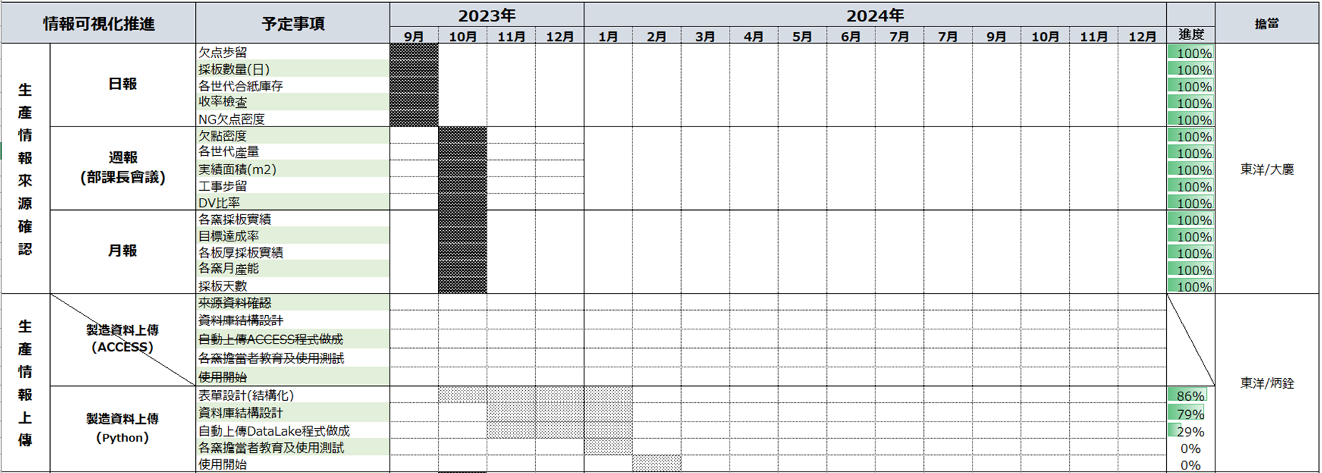
 |  |  |  |  | 5. EF TOM新構成系統切替 |  |  | → | 完了 | 勝立/東洋/嘉彬 | 100%
1月進度: |  |  |  |  | 6. TAS檢查HOST PC型號一致化 |  |  | → | 完了 | 家興 | 100%
① 生產情報來源確認完成 |  |  |  |  | 7.YF TOM Delta 拡大運用工程變更 |  |  | → | 完了 | 嘉彬 | 100%
② 實績Table管理表編碼完成93%. |  |  |  |  | 8.YF/EF TOM反射濾光材的交換 |  |  | → | 完了 | 東洋 | 100%
③ 自動上傳Python環境建構完成 |  |  |  |  | 9.各窯TOM GATE新規#111 表GATE導入 |  |  | → | 完了 | 嘉彬 | 100%
④ python權限IT於1/26開放, |  |  |  |  | 10.各窯TOM新規GATE＃851＃852#853表GATE導入 |  |  | → | 完了 | 嘉彬 | 100%
自動上傳DataLake程式作成中. |  |  |  |  | 11.各窯TOM新規GATE＃128,129表GATE導入 |  |  | → | 完了 | 嘉彬 | 100%
 |  |  |  |  | 12.JF窯とKF窯TOM3 Deltaの運用範囲拡大 |  |  | → | 完了 | 嘉彬 | 100%
2. TAS精査機レンズ倍率一致化。 |  | → | 繼續 | 家興 | 13.各窯TOM soft 版本更新(検出異常警報追加) |  |  | → | 繼續 | 嘉彬 | 70%
預計2/E前進行5000m2評價。 |  |  |  |  | 14.各窯118,828,829C-ZOP導入 |  |  | → | 繼續 | 嘉彬 | 70%

3. JF/KF G11生產性UP(精査誤判再教育) |  | → | 完了 | 其芳
8月:教育後,目前JF/KF精查BOS正解率由50%-->80%
9月:定期正解率調查持續追蹤狀況.
11月:定期正解率調查正解率90%維持.

4.步留提升及品質對應 |  | → | 繼續 | 嘉彬
4.1 各窯118,828,829C-ZOP導入
隨著C_ZOP欠點多發時,本線板裂也會發生,推測上是有相關性的
C_ZOP 欠點多發時,分布在各GATE內,所以要集中C_ZOP欠點管理。
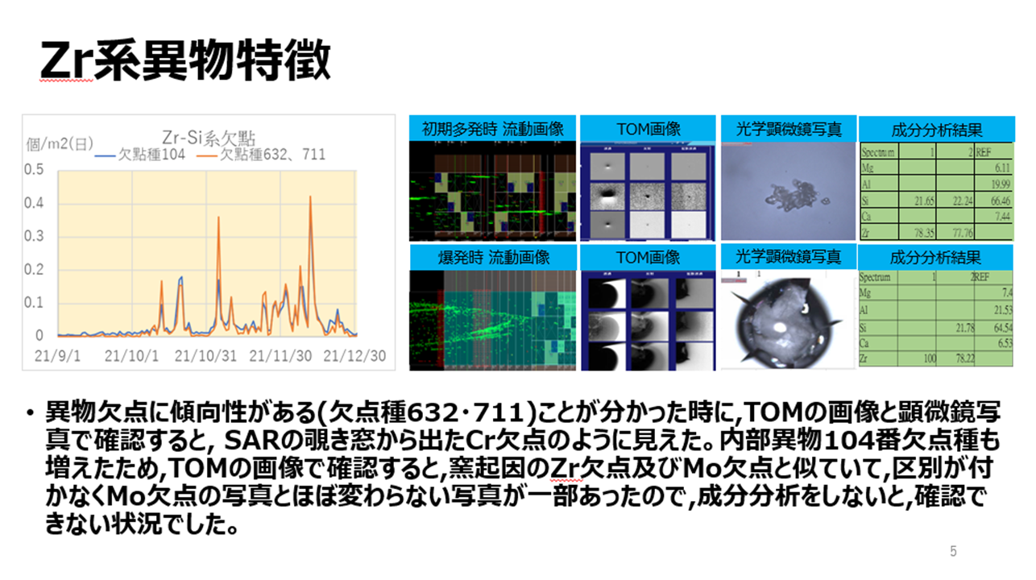
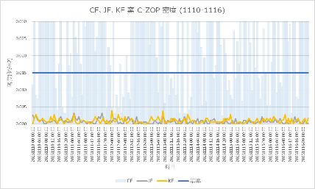

4.2各窯TOM soft 版本更新(検出異常警報追加)
YF,OF窯發生異常對應,請業者TOM SOFT追加新的警報,FF窯由技開檢証完了,
各據點横展開推行,另外藉此機會也進行統一/修復錯誤等等…
YF窯發生異常 | OF窯發生異常
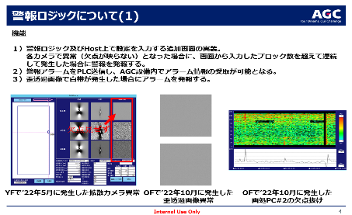
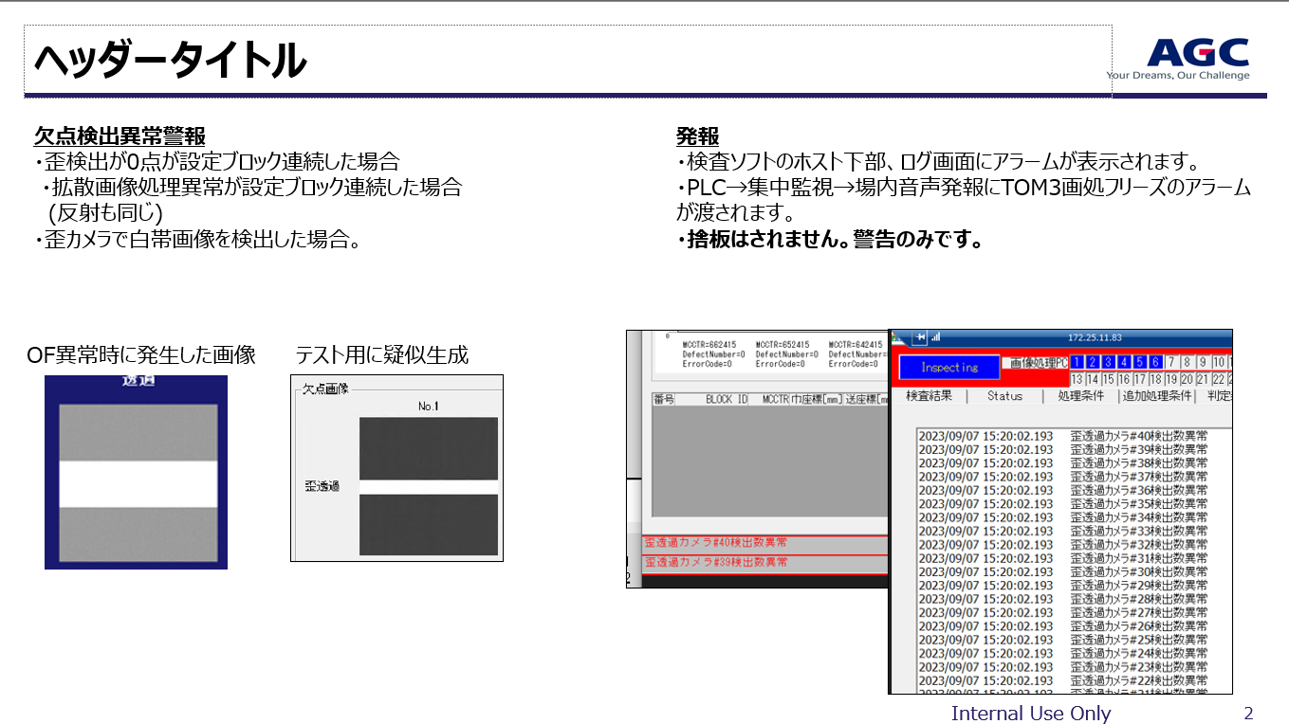

5.窯目視欠點自動判定開發(AI) |  | → | 繼續 | 東洋 | 橫展開/效率提升/CD實績：
最終目標是利用AI將TOM欠點進行16種的分類,目前已經完成16類AI學習,
測試後,有互相排斥現象,程式需要分拆,目前測試中.
目前與雲科大老師合作,開發TOM專屬的AI MODE以加快AI訓練及執行時間.
→舊方式正解偏低(50%),經測試畫像先行對齊及融合後在判定正解率較高(87%).
1月推進課進行16類畫像收集(100~300張),畫像經對齊、融合處裡後Labelimg.
→新收集畫像,雲科測試後反應正解率下降(87%-->79%),1/E輔導會對策商討.
下個月預定作業項目 |  |  |  |  | 工程變更：
1. 各窯C_ZOP GATE 118,828,829,導入 |  |  |  |  | 日付 | 区分 | 內 容 |  |  |  | 分類 | 狀態
2. TAS精査LENS倍率提升 (分解能UP) |  |  |  |  | 2023/6/2 | 一時 | EF TOM0.2t薄板量產開始 |  |  |  |  | OPEN
3. 各窯精查教育資料做成及精查員持續教育 |  |  |  |  | 2023/6/2 | 一時 | EF TOM0.15t薄板量產開始 |  |  |  |  | OPEN
4. 製造一部情報可視化推行(日報、周報、月報) |  |  |  |  | 2023-12-15 | 恆久 | 各窯TOM soft 版本更新 |  |  |  |  | OPEN
5.各窯TOM SOFT改版導入,追加新警報功能 |  |  |  |  | 2023-12-15 | 恆久 | 各窯118,828,829C-ZOP導入 |  |  |  |  | OPEN

Comment：
1. CF溫修TOM畫處 IPM-5542 Board異常原因不明，IPM-8550舊機種 Board不相容，使用後板子燒毀原因尚待調查。
因1/25 Bath Start，已暫時先切替回 IPM-5542，待與生技確認後再討論今後對應方針。

他課応援
他課特殊作業支援人次
支援人數
2023年4月 | 34
2023年5月 | 0
2023年6月 | 24
2023年7月 | 38
2023年8月 | 32
2023年9月 | 86
2023年10月 | 89 | YF D/O、EF薄板現場+水貼、CF三交代2組缺員支援
2023年11月 | 216 | EF O/F D/O、EF薄板現場+水貼、CF三交代2組支援
2023年12月 | 190 | EF Wizus生產支援，CF貴重金屬盜難監，CF溫修。
2024年1月 | 148 | EF Wizus生產支援，CF貴重金屬盜難監，CF溫修。
2024年2月

